乘11練習
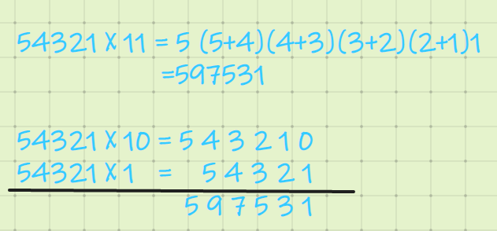
乘以11練習
題目 | 算 式 | 草 稿 | 你的答案 | 正確答案 | 結果
1 | 3312 X 11 = |  |  |  |  | 乘11
2 | 388 X 11 =
3 | 9959 X 11 =
4 | 287 X 11 =
5 | 4541 X 11 =
6 | 7518 X 11 =
7 | 2619 X 11 =
8 | 5852 X 11 =
9 | 6524 X 11 = |  |  |  |  | 34 * 11= | 3(3+4)4 = 374
10 | 3344 X 11 = |  |  |  |  | 65 * 11= | 6(6+5)5 = 715
11 | 707 X 11 = |  |  |  |  | 345* 11= | 3(3+4)(4+5)5 = 3795
12 | 1885 X 11 = |  |  |  |  |  | 3450 +345 = 3795
13 | 6513 X 11 =
14 | 2023 X 11 = |  |  |  |  | 同理乘以111
15 | 1561 X 11 = |  |  |  |  | 54321 * 111 = | 5(5+4)(5+4+3)(4+3+2)(3+2+1)(2+1)1
16 | 3538 X 11 = |  |  |  |  | = | 6029631
17 | 2682 X 11 = |  |  |  |  | 5432100
18 | 3821 X 11 = |  |  |  |  | 543210
19 | 7197 X 11 = |  |  |  |  | 54321
20 | 7693 X 11 = |  |  |  |  | 6029631
 |  |  |  |  | 0 / 0
 |  | *按F9開始* |  | 開始時間： | 14:44:09 | 評價： 乘以兩位或者三位時還是可以很快的， 4位以上就開始容易混亂了。
 |  | *按Shift + F9結束* |  | 用時： | 0:00:00
 |  |  | 速度：

